３．１．eclipse
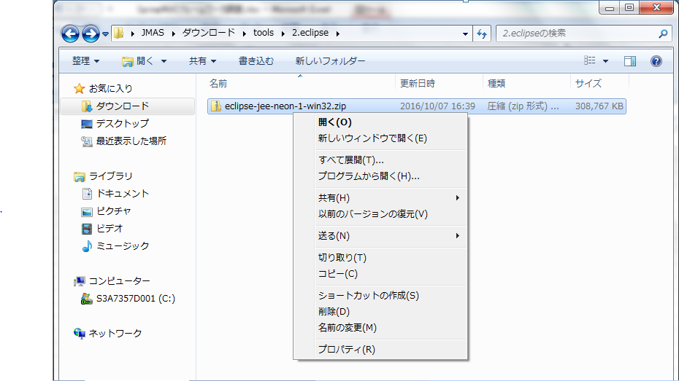
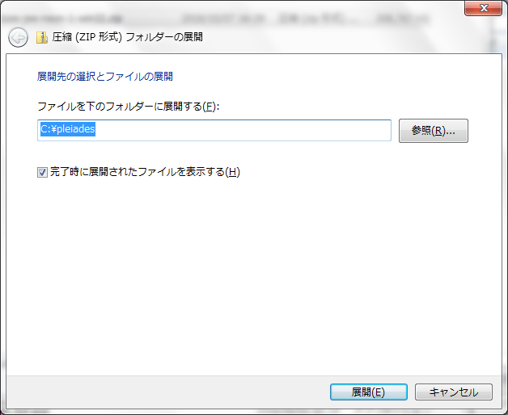
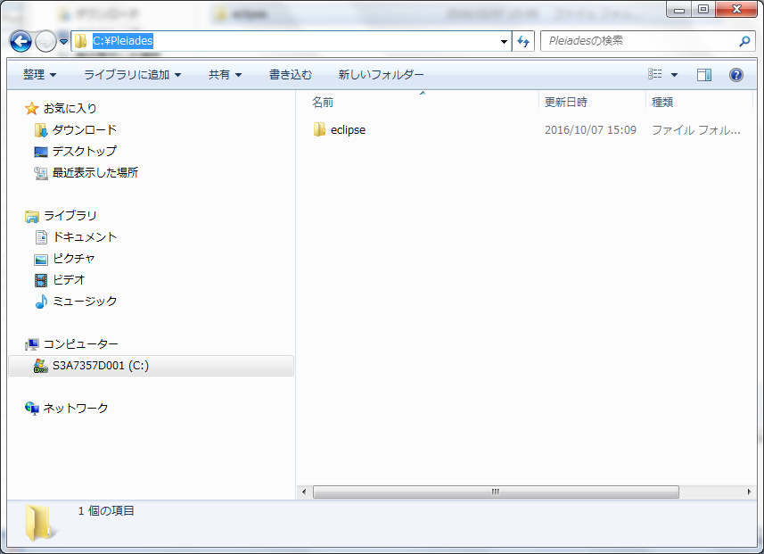
１．Eclipse Neon (4.6)ダウンロード
 | ・URL

 |  | ・システムの種類は３２ビットの場合
 |  |  | http://www.eclipse.org/downloads/download.php?file=/technology/epp/downloads/release/neon/1/eclipse-jee-neon-1-win32.zip
 |  | ・システムの種類は６４ビットの場合
 |  |  | http://www.eclipse.org/downloads/download.php?file=/technology/epp/downloads/release/neon/1/eclipse-jee-neon-1-win32-x86_64.zip
 |  |  | http://ftp.jaist.ac.jp/pub/eclipse/technology/epp/downloads/release/photon/R/eclipse-jee-photon-R-win32.zip
 | ・以下の画像よりeclipseをダヌンロードする

 |  | ・システムの種類は３２ビットの場合
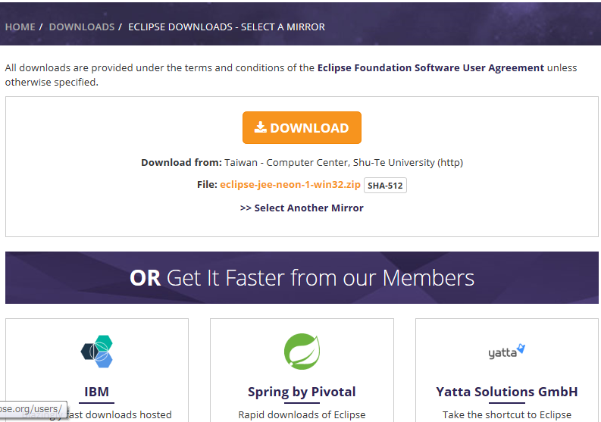

 |  | ・システムの種類は６４ビットの場合

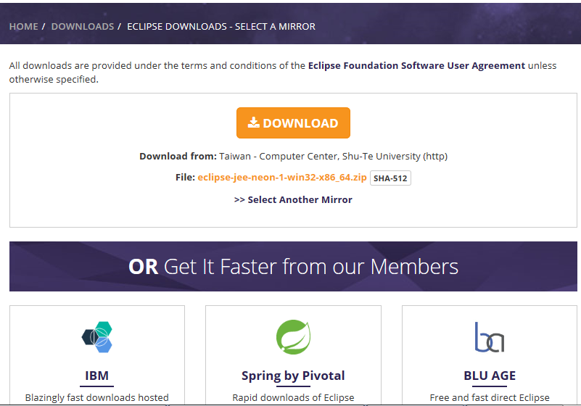

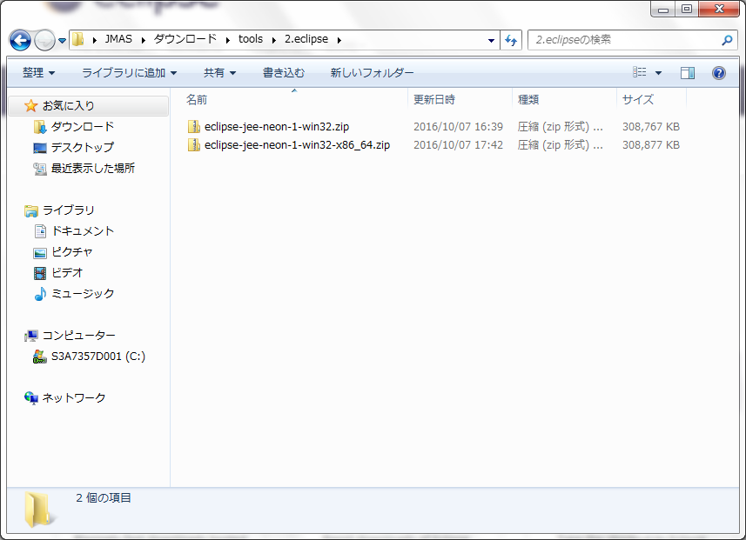

２．eclipseインストール
 | ①．「C:\Pleiades」フォルダを作成する。
 | ②．下記の画像より、eclipse-jee-neon○○.zip「C:\Pleiades」に解凍する。

３．２．Tomcat
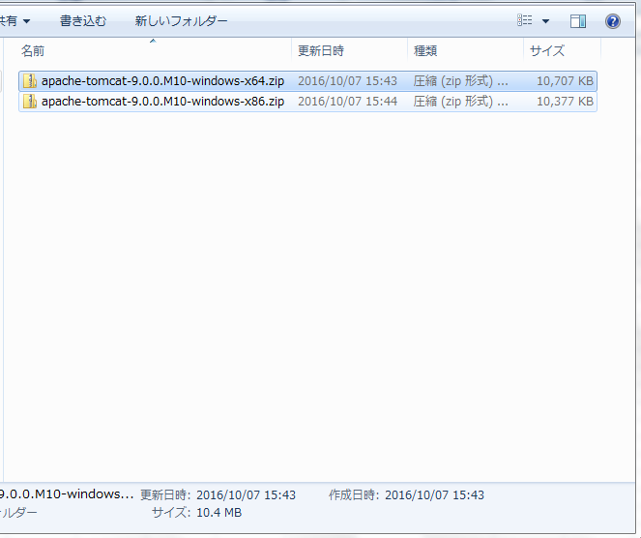
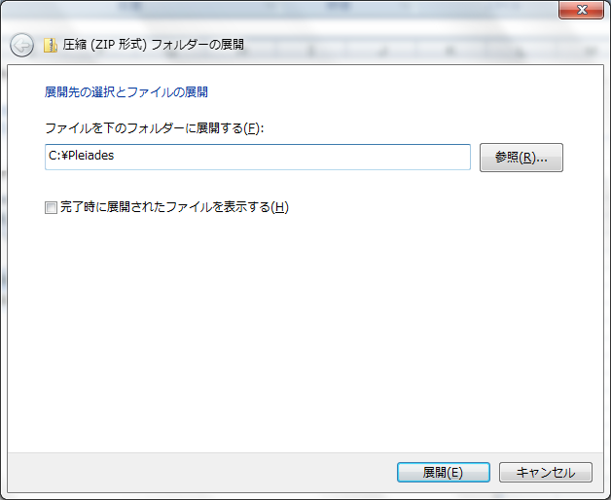
２．Tomcat 9.0をダウンロードし、インストールする。
 | ・URL
 |  | http://tomcat.apache.org/download-90.cgi

 | ・下記の画像より、Tomcat 9.0をダウンロードする。

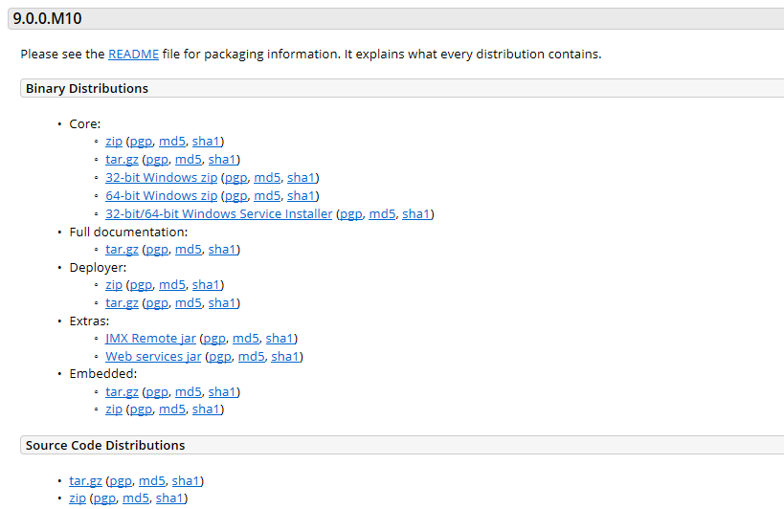

 | ・ダウンロードしたzipファイルを「C:\Pleiades」に解凍する。

３．３．workspace
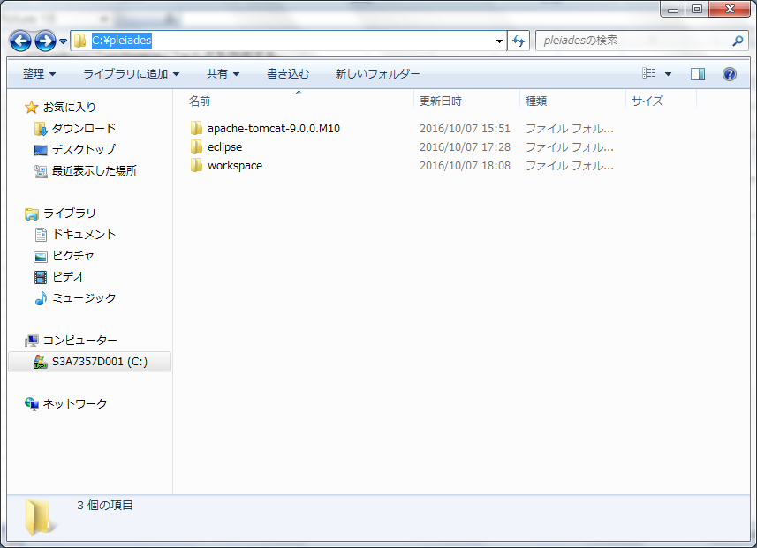
３．「C:\Pleiades」に「workspace」フォルダを作成する。

